Sheet2
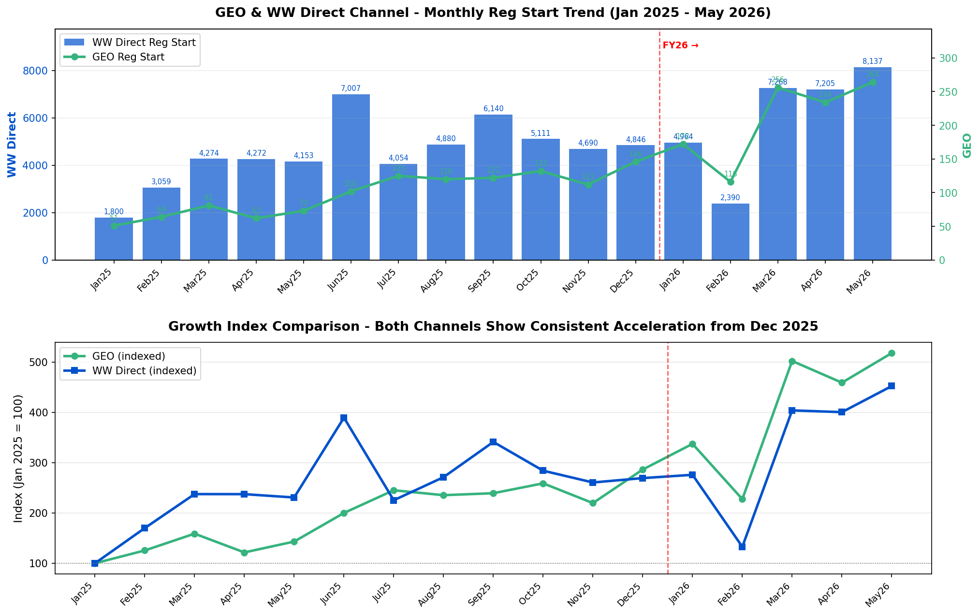
 |  |  |  |  |  |  |  |  |  |  |  |  |  |  |  |  |  |  |  | 0.71428571429
 |  | Y2026 |  |  |  |  |  |  | Y2025 |  |  |  |  |  |  |  |  |  |  |  |  |  |  |  |  |  | YoY
# | Regstart | Jan | Feb | Mar | Apr | May | Q1 | YTD | Jan | Feb | Mar | Apr | May | Jun | Jul | Aug | Sep | Oct | Nov | Dec | Q1 | Q2 | Q3 | Q4 | YTD | FY | Jan | Feb | Mar | Apr | May | Q1 | YTD | Q1'26 vs Q4'25
1 | GEO | 172 | 116 | 256 | 234 | 264 | 544 | 1,042 | 51 | 64 | 81 | 62 | 73 | 102 | 125 | 120 | 122 | 132 | 112 | 146 | 196 | 237 | 367 | 390 | 331 | 1,190 | 237.3% | 81.3% | 216.0% | 277.4% | 261.6% | 177.6% | 214.8% | 39.5%
2 | CN Website | 89 | 65 | 165 | 164 | 163 | 319 | 646 | 13 | 13 | 36 | 30 | 29 | 45 | 76 | 63 | 65 | 65 | 47 | 79 | 62 | 104 | 204 | 191 | 121 | 561 | 584.6% | 400.0% | 358.3% | 446.7% | 462.1% | 414.5% | 433.9% | 67.0%
3 | NA Website | 76 | 43 | 81 | 65 | 93 | 200 | 358 | 38 | 48 | 45 | 31 | 37 | 51 | 46 | 50 | 52 | 56 | 61 | 60 | 131 | 119 | 148 | 177 | 199 | 575 | 100.0% | -10.4% | 80.0% | 109.7% | 151.4% | 52.7% | 79.9% | 13.0%
4 | EU Website | 6 | 6 | 6 | 3 | 6 | 18 | 27 | - | 3 | - | 1 | 5 | 4 | 1 | 2 | 3 | 6 | 4 | 5 | 3 | 10 | 6 | 15 | 9 | 34 |  | 100.0% |  | 200.0% | 20.0% | 500.0% | 200.0% | 20.0%
5 | JP Website | 1 | 2 | 4 | 2 | 2 | 7 | 11 | - | - | - | - | 2 | 2 | 2 | 5 | 2 | 5 | - | 2 | - | 4 | 9 | 7 | 2 | 20 |  |  |  |  | - |  | 450.0% | -
6 | WW Website Direct | 4,964 | 2,390 | 7,268 | 7,205 | 8,137 | 14,622 | 29,964 | 1,800 | 3,059 | 4,274 | 4,272 | 4,153 | 7,007 | 4,054 | 4,880 | 6,140 | 5,111 | 4,690 | 4,846 | 9,133 | 15,432 | 15,074 | 14,647 | 17,558 | 54,286 | 175.8% | -21.9% | 70.1% | 68.7% | 95.9% | 60.1% | 70.7% | -0.2%
7 | NA Website | 3,878 | 1,809 | 5,875 | 5,993 | 6,784 | 11,562 | 24,339 | 1,445 | 2,589 | 3,587 | 3,268 | 3,286 | 4,941 | 3,142 | 3,835 | 4,873 | 4,054 | 3,834 | 3,699 | 7,621 | 11,495 | 11,850 | 11,587 | 14,175 | 42,553 | 168.4% | -30.1% | 63.8% | 83.4% | 106.5% | 51.7% | 71.7% | -0.2%
8 | EU Website | 764 | 450 | 1,122 | 962 | 1,030 | 2,336 | 4,328 | 309 | 381 | 553 | 839 | 690 | GEO | 830 | 986 | 1,008 | 789 | 665 | 902 | 1,243 | 2,868 | 2,824 | 2,356 | 2,772 | 9,291 | 147.2% | 18.1% | 102.9% | 14.7% | 49.3% | 87.9% | 56.1% | -0.8%
9 | JP Website | 322 | 131 | 271 | 250 | 323 | 724 | 1,297 | 46 | 89 | 134 | 165 | 177 | 727 | 82 | 59 | 259 | 268 | 191 | 245 | 269 | 1,069 | 400 | 704 | 611 | 2,442 | 600.0% | 47.2% | 102.2% | 51.5% | 82.5% | 169.1% | 112.3% | 2.8%
10 | GEO+WW Direct Total | 5,136 | 2,506 | 7,524 | 7,439 | 8,401 | 15,166 | 31,006 | 1,851 | 3,123 | 4,355 | 4,334 | 4,226 | 7,109 | 4,179 | 5,000 | 6,262 | 5,243 | 4,802 | 4,992 | 9,329 | 15,669 | 15,441 | 15,037 | 17,889 | 55,476 | 177.5% | -19.8% | 72.8% | 71.6% | 98.8% | 62.6% | 73.3% | 0.9%
12 | Share of SSR Total | 13.5% | 13.9% | 16.2% | 15.7% | 17.2% | 14.8% | 15.6% | 5.9% | 7.2% | 6.9% | 7.6% | 7.6% | 13.7% | 7.6% | 8.8% | 11.8% | 13.2% | 13.7% | 14.1% | 6.8% | 9.5% | 9.4% | 13.6% | 7.1% | 9.6% | 761 bps | 662 bps | 932 bps | 817 bps | 963 bps | 802 bps | 848 bps | 116 bps

 |  | Y2026 |  |  |  |  |  |  | Y2025 |  |  |  |  |  |  |  |  |  |  |  |  |  |  |  |  |  | YoY
# | Clean launch | Jan | Feb | Mar | Apr | May | Q1 | YTD | Jan | Feb | Mar | Apr | May | Jun | Jul | Aug | Sep | Oct | Nov | Dec | Q1 | Q2 | Q3 | Q4 | YTD | FY | Jan | Feb | Mar | Apr | May | Q1 | YTD | Q1'26 vs Q4'25
13 | GEO | 12 | 7 | 26 | 21 | 17 | 45 | 83 | 3 | 4 | 8 | 7 | 8 | 7 | 7 | 8 | 10 | 6 | 4 | 2 | 15 | 22 | 25 | 12 | 30 | 74 | 300.0% | 75.0% | 225.0% | 200.0% | 112.5% | 200.0% | 176.7% | 275.0%
14 | CN Website | 9 | 6 | 19 | 18 | 12 | 34 | 64 | 2 | 3 | 7 | 3 | 3 | 3 | 5 | 3 | 6 | 2 | 1 | - | 12 | 9 | 14 | 3 | 18 | 38 | 350.0% | 100.0% | 171.4% | 500.0% | 300.0% | 183.3% | 255.6% | 1033.3%
15 | NA Website | 3 | 1 | 6 | 3 | 4 | 10 | 17 | 1 | 1 | 1 | 4 | 4 | 4 | 2 | 4 | 4 | 3 | 2 | 2 | 3 | 12 | 10 | 7 | 11 | 32 | 200.0% | - | 500.0% | -25.0% | - | 233.3% | 54.5% | 42.9%
16 | EU Website | - | - | - | - | - | - | - | - | - | - | - | - | - | - | - | - | - | 1 | - | - | - | - | 1 | - | 1 |  |  |  |  |  |  |  | -100.0%
17 | JP Website | - | - | 1 | - | 1 | 1 | 2 | - | - | - | - | 1 | - | - | 1 | - | 1 | - | - | - | 1 | 1 | 1 | 1 | 3 |  |  |  |  | - |  | 100.0% | -
18 | WW Website Direct | 894 | 461 | 1,709 | 1,532 | 1,718 | 3,064 | 6,314 | 269 | 369 | 488 | 663 | 491 | 931 | 639 | 988 | 1,393 | 985 | 880 | 520 | 1,126 | 2,085 | 3,020 | 2,385 | 2,280 | 8,616 | 232.3% | 24.9% | 250.2% | 131.1% | 249.9% | 172.1% | 176.9% | 28.5%
19 | NA Website | 613 | 311 | 1,259 | 1,199 | 1,466 | 2,183 | 4,848 | 189 | 271 | 373 | 424 | 329 | 540 | 420 | 714 | 1,091 | 722 | 708 | 401 | 833 | 1,293 | 2,225 | 1,831 | 1,586 | 6,182 | 224.3% | 14.8% | 237.5% | 182.8% | 345.6% | 162.1% | 205.7% | 19.2%
20 | EU Website | 235 | 137 | 402 | 293 | 198 | 774 | 1,265 | 72 | 84 | 94 | 198 | 136 | 257 | 205 | 262 | 240 | 215 | 143 | 111 | 250 | 591 | 707 | 469 | 584 | 2,017 | 226.4% | 63.1% | 327.7% | 48.0% | 45.6% | 209.6% | 116.6% | 65.0%
21 | JP Website | 46 |  |  |  |  |  |  | 8 |  |  |  |  |  |  |  |  |  |  |  |  |  |  |  |  |  | 475.0% |  |  |  |  |  |  | 0.25882352941
22 | GEO+WW Direct Total | 906 | 468 | 1,735 | 1,553 | 1,735 | 3,109 | 6,397 | 272 | 373 | 496 | 670 | 499 | 938 | 646 | 996 | 1,403 | 991 | 884 | 522 | 1,141 | 2,107 | 3,045 | 2,397 | 2,310 | 8,690 | 233.1% | 25.5% | 249.8% | 131.8% | 247.7% | 172.5% | 176.9% | 29.7%
24 | Share of SSR Total | 10.6% | 10.4% | 13.7% | 12.9% | 15.7% | 12.1% | 13.1% | 6.7% | 6.4% | 6.5% | 8.1% | 6.4% | 11.9% | 6.1% | 8.1% | 10.7% | 10.7% | 12.2% | 12.8% | 6.5% | 8.8% | 8.5% | 11.6% | 6.9% | 8.9% | 395 bps | 402 bps | 721 bps | 471 bps | 924 bps | 561 bps | 621 bps | 45 bps

 |  | Y2026 |  |  |  |  |  |  | Y2025 |  |  |  |  |  |  |  |  |  |  |  |  |  |  |  |  |  | YoY
# | Regstart to clean launch | Jan | Feb | Mar | Apr | May | Q1 | YTD | Jan | Feb | Mar | Apr | May | Jun | Jul | Aug | Sep | Oct | Nov | Dec | Q1 | Q2 | Q3 | Q4 | YTD | FY | Jan | Feb | Mar | Apr | May | Q1 | YTD | Q1'26 vs Q4'25
25 | GEO | 7.0% | 6.0% | 10.2% | 9.0% | 6.4% | 8.3% | 8.0% | 5.9% | 6.3% | 9.9% | 11.3% | 11.0% | 6.9% | 5.6% | 6.7% | 8.2% | 4.5% | 3.6% | 1.4% | 7.7% | 9.3% | 6.8% | 3.1% | 9.1% | 6.2% | 109 bps | -22 bps | 28 bps | -232 bps | -452 bps | 62 bps | -110 bps | 520 bps
26 | CN Website | 10.1% | 9.2% | 11.5% | 11.0% | 7.4% | 10.7% | 9.9% | 15.4% | 23.1% | 19.4% | 10.0% | 10.3% | 6.7% | 6.6% | 4.8% | 9.2% | 3.1% | 2.1% | - | 19.4% | 8.7% | 6.9% | 1.6% | 14.9% | 6.8% | -527 bps | -1,385 bps | -793 bps | 98 bps | -298 bps | -870 bps | -497 bps | 909 bps
27 | NA Website | 3.9% | 2.3% | 7.4% | 4.6% | 4.3% | 5.0% | 4.7% | 2.6% | 2.1% | 2.2% | 12.9% | 10.8% | 7.8% | 4.3% | 8.0% | 7.7% | 5.4% | 3.3% | 3.3% | 2.3% | 10.1% | 6.8% | 4.0% | 5.5% | 5.6% | 132 bps | 24 bps | 519 bps | -829 bps | -651 bps | 271 bps | -78 bps | 105 bps
28 | EU Website | - | - | - | - | - | - | - | - | - | - | - | - | - | - | - | - | - | 25.0% | - | - | - | - | 6.7% | - | 2.9% |  |  |  |  |  | - | - | -667 bps
29 | JP Website | - | - | 25.0% | - | 50.0% | 14.3% | 18.2% | - | - | - | - | 50.0% | - | - | 20.0% | - | 20.0% | - | - | - | 25.0% | 11.1% | 14.3% | 50.0% | 15.0% |  |  | 2,500 bps |  | - | 1,429 bps | -3,182 bps | -
30 | WW Website Direct | 18.0% | 19.3% | 23.5% | 21.3% | 21.1% | 21.0% | 21.1% | 14.9% | 12.1% | 11.4% | 15.5% | 11.8% | 13.3% | 15.8% | 20.2% | 22.7% | 19.3% | 18.8% | 10.7% | 12.3% | 13.5% | 20.0% | 16.3% | 13.0% | 15.9% | 307 bps | 723 bps | 1,210 bps | 574 bps | 929 bps | 863 bps | 809 bps | 467 bps
31 | NA Website | 15.8% | 17.2% | 21.4% | 20.0% | 21.6% | 18.9% | 19.9% | 13.1% | 10.5% | 10.4% | 13.0% | 10.0% | 10.9% | 13.4% | 18.6% | 22.4% | 17.8% | 18.5% | 10.8% | 10.9% | 11.2% | 18.8% | 15.8% | 11.2% | 14.5% | 273 bps | 672 bps | 1,103 bps | 703 bps | 1,160 bps | 795 bps | 873 bps | 308 bps
32 | EU Website | 30.8% | 30.4% | 35.8% | 30.5% | 19.2% | 33.1% | 29.2% | 23.3% | 22.0% | 17.0% | 23.6% | 19.7% | 19.2% | 24.7% | 26.6% | 23.8% | 27.2% | 21.5% | 12.3% | 20.1% | 20.6% | 25.0% | 19.9% | 21.1% | 21.7% | 746 bps | 840 bps | 1,883 bps | 686 bps | -49 bps | 1,302 bps | 816 bps | 1,323 bps
33 | JP Website | 14.3% | 9.9% | 17.7% | 16.0% | 16.7% | 14.8% | 15.5% | 17.4% | 15.7% | 15.7% | 24.8% | 14.7% | 18.4% | 17.1% | 20.3% | 23.9% | 17.9% | 15.2% | 3.3% | 16.0% | 18.8% | 22.0% | 12.1% | 18.0% | 17.1% | -311 bps | -581 bps | 204 bps | -885 bps | 203 bps | -121 bps | -251 bps | 271 bps
34 | GEO+WW Direct Total | 17.6% | 18.7% | 23.1% | 20.9% | 20.7% | 20.5% | 20.6% | 14.7% | 11.9% | 11.4% | 15.5% | 11.8% | 13.2% | 15.5% | 19.9% | 22.4% | 18.9% | 18.4% | 10.5% | 12.2% | 13.4% | 19.7% | 15.9% | 12.9% | 15.7% | 295 bps | 673 bps | 1,167 bps | 542 bps | 884 bps | 827 bps | 772 bps | 456 bps
35 | SSR Total | 22.4% | 24.9% | 27.3% | 25.5% | 22.7% | 25.1% | 24.6% | 13.0% | 13.5% | 12.2% | 14.3% | 13.9% | 15.2% | 19.2% | 21.6% | 24.6% | 23.3% | 20.7% | 11.5% | 12.8% | 14.5% | 21.8% | 18.7% | 13.4% | 17.0% | 945 bps | 1,133 bps | 1,518 bps | 1,119 bps | 878 bps | 1,230bps | 1,121bps | 642 bps

Sheet6
